20161123
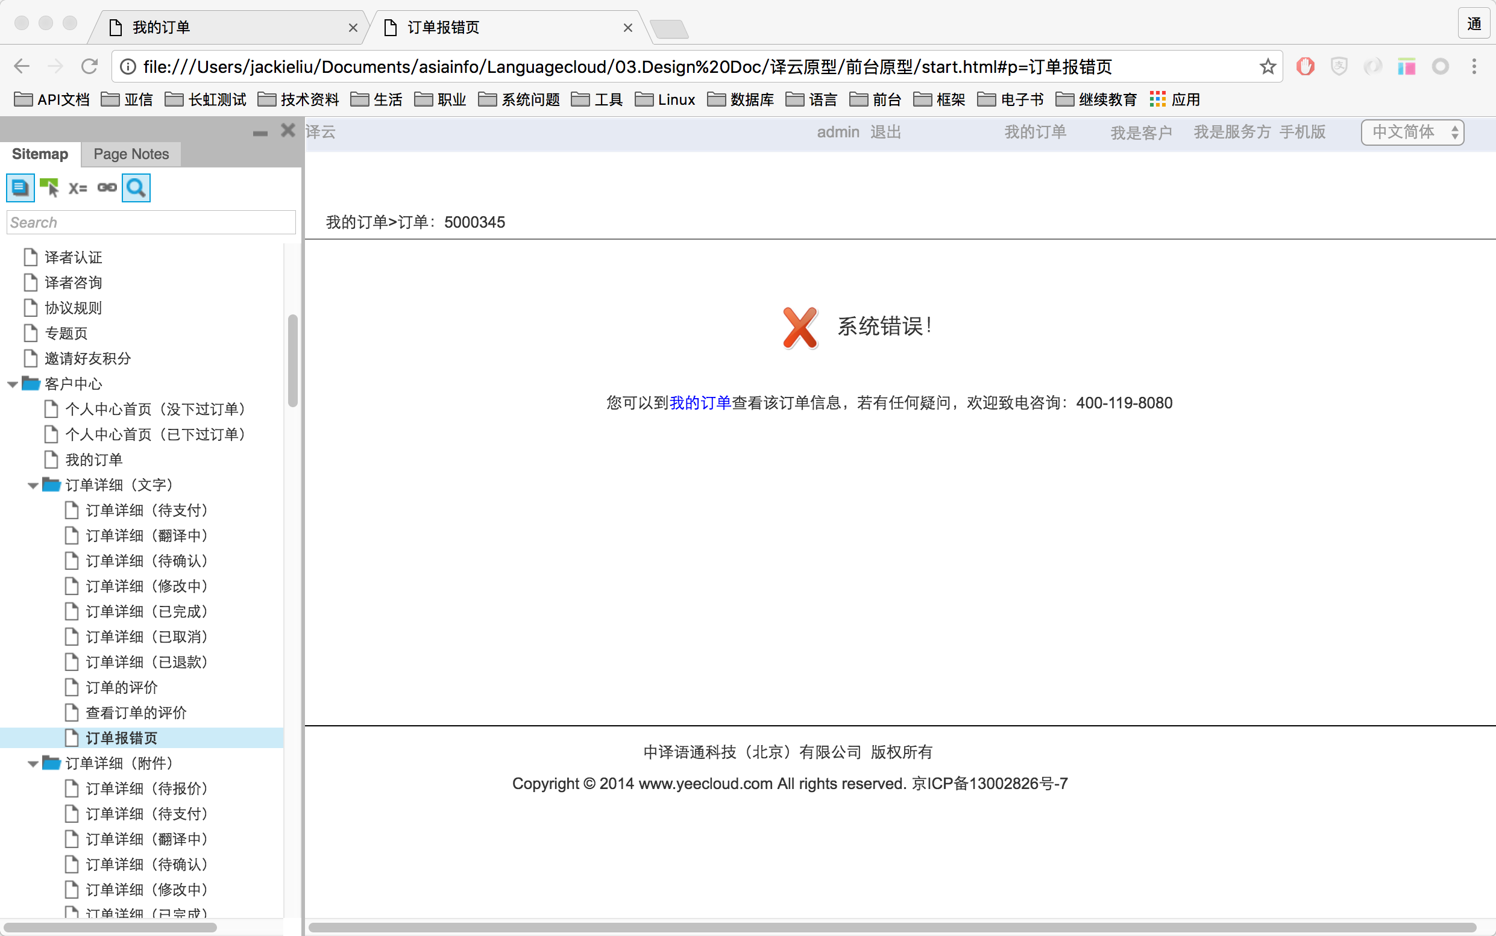
首页"翻译"下发按钮，缺少图标悬浮效果

缺少系统异常-订单报错页面

20161118
首页“翻译有误”没有动态效果，提示信息效果不清晰。

下单页面，缺少文字“清空”效果，如下描述
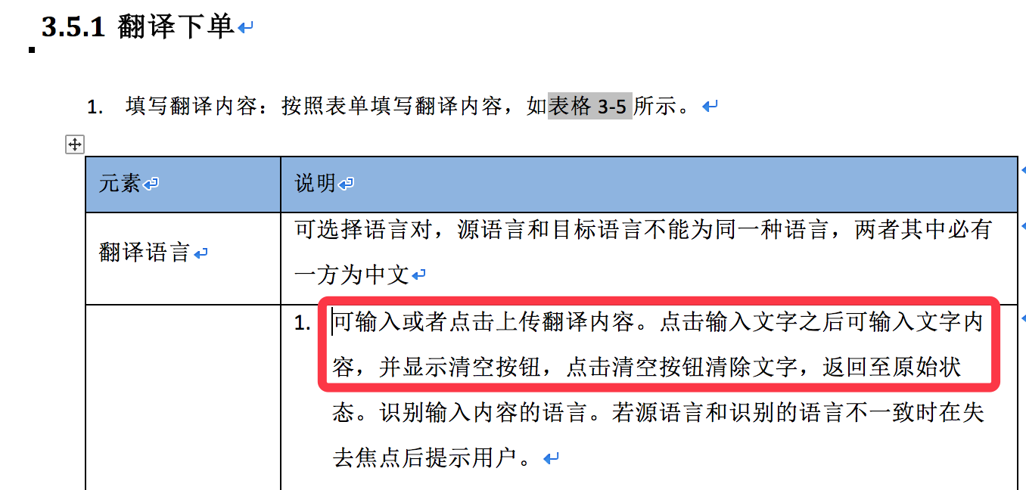

下单页面，缺少译云翻译协议页面

笔译下单，附件类，当附件上传多个时，样式错误
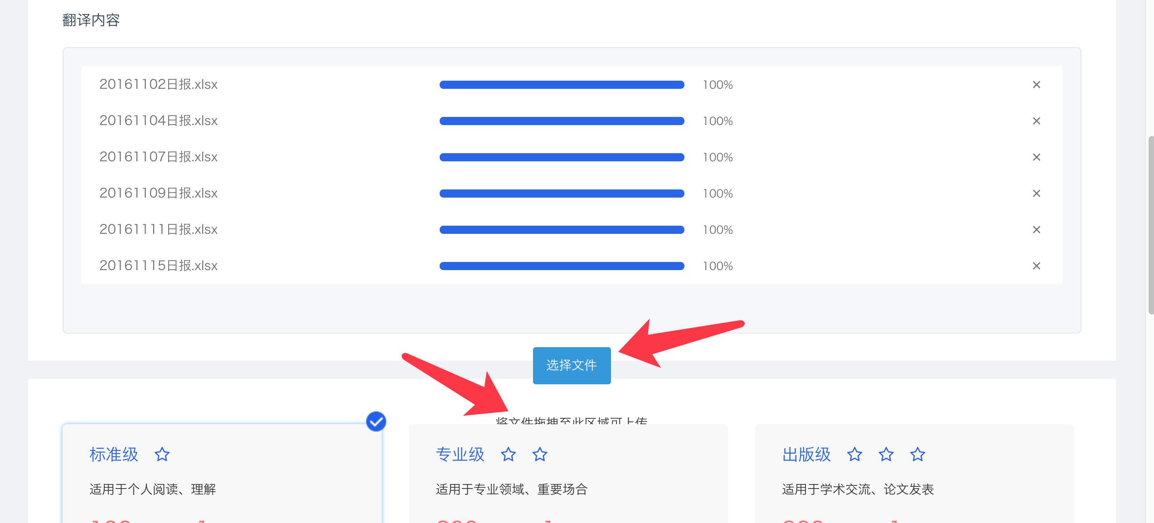

订单支付，当余额不足，显示错误

